☆１
 | Ⅰ 中学校および義務教育学校卒業者の進路状況 |  |  |  |  |  |  |  | 対象…中学校102校 (国立1、公立96、私立5) 義務教育学校2校 (公立2)

【１表】 年度別卒業者の内訳 |  |  |  |  |  |  |  |  |  |  | （上段 人、下段 ％）
 | 卒業 年月 | 卒業者 総数 | 高等学校 等進学者 ＊ | 専修学校 (高等課程) 進学者 ＊＊ | 専修学校 (一般課程) 等入学者 ＊＊＊ | 公共職業 能力開発 施設等 入学者 ＊＊＊＊ | 就職者 ＊＊＊＊＊ | その他 | Ａ～Ｄ のうち 就職者 | 高校等進学率

 |  | （Ａ～Ｆ） | Ａ | Ｂ | Ｃ | Ｄ | Ｅ | Ｆ | （再掲） | 県 | 全国
 | R2.3 | 13,753 | 13,633 | 6 | 0 | 2 | 11 | 101 | 1 | 99.1 | 98.8
 |  | 100.0 | 99.1 | 0.0 | 0.0 | 0.0 | 0.1 | 0.7 | 0.0
 | R3.3 | 13,297 | 13,191 | 10 | 8 | 0 | 12 | 76 | 0 | 99.2 | 98.9
 |  | 100.0 | 99.2 | 0.1 | 0.1 | 0.0 | 0.1 | 0.6 | 0.0
 | R4.3 | 13,781 | 13,656 | 11 | 4 | 3 | 11 | 96 | 1 | 99.1 | 98.8
 |  | 100.0 | 99.1 | 0.1 | 0.0 | 0.0 | 0.1 | 0.7 | 0.0
 | R5.3 | 13,710 | 13,581 | 14 | 1 | 1 | 19 | 94 | 0 | 99.1 | 98.7
 |  | 100.0 | 99.1 | 0.1 | 0.0 | 0.0 | 0.1 | 0.7 | 0.0
 | R6.3 | 13,794 | 13,655 | 4 | 5 | 4 | 10 | 116 | 0 | 99.0 | 98.6
 |  | 100.0 | 99.0 | 0.0 | 0.0 | 0.0 | 0.1 | 0.8 | 0.0
 | R7.3 | 13,615 | 13,467 | 5 | 2 | 1 | 12 | 128 | 0 | 98.9
 |  | 100.0 | 98.9 | 0.0 | 0.0 | 0.0 | 0.1 | 0.9 | 0.0
 |  |  |  | ＊ ＊＊ ＊＊＊ ＊＊＊＊ ＊＊＊＊＊ | 高等学校等とは、高等学校、特別支援学校（高等部）、高等専門学校としている。 専修学校（高等課程）とは、中学校卒業程度を入学資格とする課程である。 専修学校（一般課程）とは、入学資格を設けていない課程である。 公共職業能力開発施設等とは、職業訓練を行うために設置された施設である。 就職者とは、自営業主等、無期雇用労働者、有期雇用労働者のうち雇用契約期間が１年以上かつフルタイム勤務相当の者としている。

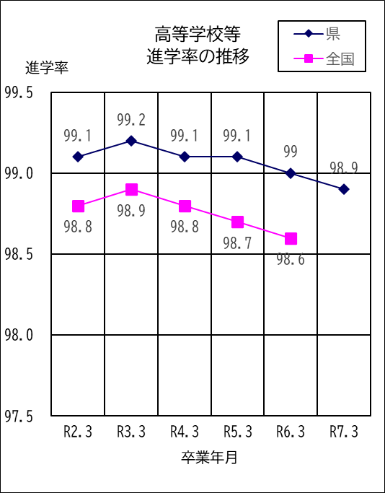
 | ○ 高等学校等進学率は98.9％で、前年度より0.1ポイント減少 ○ 卒業者に占める就職者の割合は0.1％で、前年度と同じ

１ | 令和７年３月の卒業者総数は13,615人で、前年度より 179人減少している。

２ | 高等学校等進学者は13,467人、進学率は98.9%で、割合は 前年度より0.1ポイント減少している。

３ | 就職者は12人、卒業者総数の0.1%で、割合は前年度と同じ である。

４ | その他は128人で、卒業者総数の0.9%となっている。主な 内訳は、家事手伝いが50人、求職中が18人、不登校等によ る進路未定が17人などである。

☆３（１表）
 | Ⅲ 全日制・定時制高等学校および中等教育学校卒業者の進路状況
 | 対象…全日制高等学校54校(県立44、私立10)、定時制高等学校７校(県立6、私立1)、中等教育学校1校(私立1) ※併置校、分校含む

【１表】 年度別卒業者の内訳 |  |  |  |  |  |  |  |  |  | （上段 人、下段 ％）
 | 卒業 年月 | 卒業者 総数 | 大学等 進学者 ＊ | 専修学校 (専門課程) 進学者 ＊＊ | 専修学校 (一般課程)等入学者 ＊＊＊ | 公共職業 能力開発 施設等入 学者 ＊＊＊＊ | 就職者 ＊＊＊＊＊ | その他 | Ａ～Ｄ のうち 就職者 | 大学等進学率

 |  |  |  |  |  |  |  |  |  | 県 | 全国
 |  | （Ａ～Ｆ） | Ａ | Ｂ | Ｃ | Ｄ | Ｅ | Ｆ | （再掲） |  | 平均
 | R2.3 | 12,786 | 7,229 | 2,113 | 326 | 69 | 2,355 | 694 | 1 | 56.5 | 55.9
 |  | 100.0 | 56.5 | 16.5 | 2.5 | 0.5 | 18.4 | 5.4 | 0.0
 | R3.3 | 12,548 | 7,207 | 2,187 | 310 | 76 | 2,100 | 668 | 0 | 57.4 | 57.5
 |  | 100.0 | 57.4 | 17.4 | 2.5 | 0.6 | 16.7 | 5.3 | 0.0
 | R4.3 | 12,129 | 7,215 | 2,006 | 247 | 62 | 1,920 | 679 | 0 | 59.5 | 59.6
 |  | 100.0 | 59.5 | 16.5 | 2.0 | 0.5 | 15.8 | 5.6 | 0.0
 | R5.3 | 11,765 | 7,252 | 1,885 | 235 | 50 | 1,802 | 541 | 0 | 61.6 | 60.9
 |  | 100.0 | 61.6 | 16.0 | 2.0 | 0.4 | 15.3 | 4.6 | 0.0
 | R6.3 | 11,346 | 7,010 | 1,810 | 219 | 50 | 1,729 | 528 | 0 | 61.8 | 62.0
 |  | 100.0 | 61.8 | 16.0 | 1.9 | 0.4 | 15.2 | 4.7 | 0.0
 | R7.3 | 11,547 | 7,136 | 1,761 | 247 | 45 | 1,803 | 555 | 0 | 61.8
 |  | 100.0 | 61.8 | 15.3 | 2.1 | 0.4 | 15.6 | 4.8 | 0.0
 |  |  |  | ＊ ＊＊ ＊＊＊ ＊＊＊＊ ＊＊＊＊＊ | 大学等とは、大学、短期大学、通信放送、大学別科、短大別科、高校専攻科、特別支援学校専攻科としている。 専修学校（専門課程）とは、高等学校卒業程度を入学資格とする課程である。 専修学校（一般課程）とは、入学資格を設けていない課程である。 公共職業能力開発施設等とは、職業訓練を行うために設置された施設である。 就職者とは、自営業主等、無期雇用労働者、有期雇用労働者のうち雇用契約 期間が１年以上かつフルタイム勤務相当の者としており、令和２年度からは 「その他」に含めて計上している。

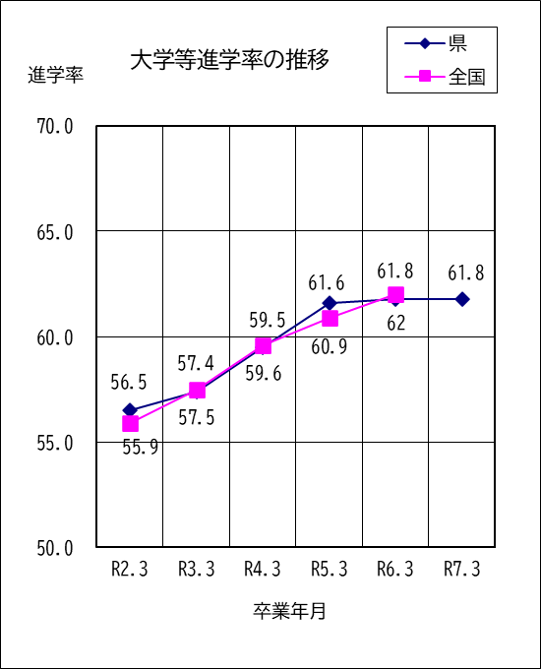
 | ○ 大学等進学率は61.8％で、前年度と同じ ○ 卒業者に占める就職者の割合は15.6％で、前年度より 0.4ポイント増加

１ | 令和７年３月の卒業者総数は11,547人で、前年度より 201人増加している。

２ | 大学等進学者は7,136人で、進学率は61.8%となっている。

３ | 専修学校（専門課程）進学者は1,761人で、卒業者総数の 15.3%となっている。

４ | 専修学校（一般課程）等入学者は247人で、卒業者総数の 2.1%となっている。

５ | 公共職業能力開発施設等入学者は45人で、卒業者総数の 0.4%となっている。

６ | 就職者は1,803人で、卒業者総数の15.6%となっている。
７ | その他は555人で、卒業者総数の4.8%となっている。主な内訳は、自宅での進学準備が154人、 無認可の学校が146人、求職中が96人、一時的な仕事に就いた者に相当する人数は76人である。

